Result
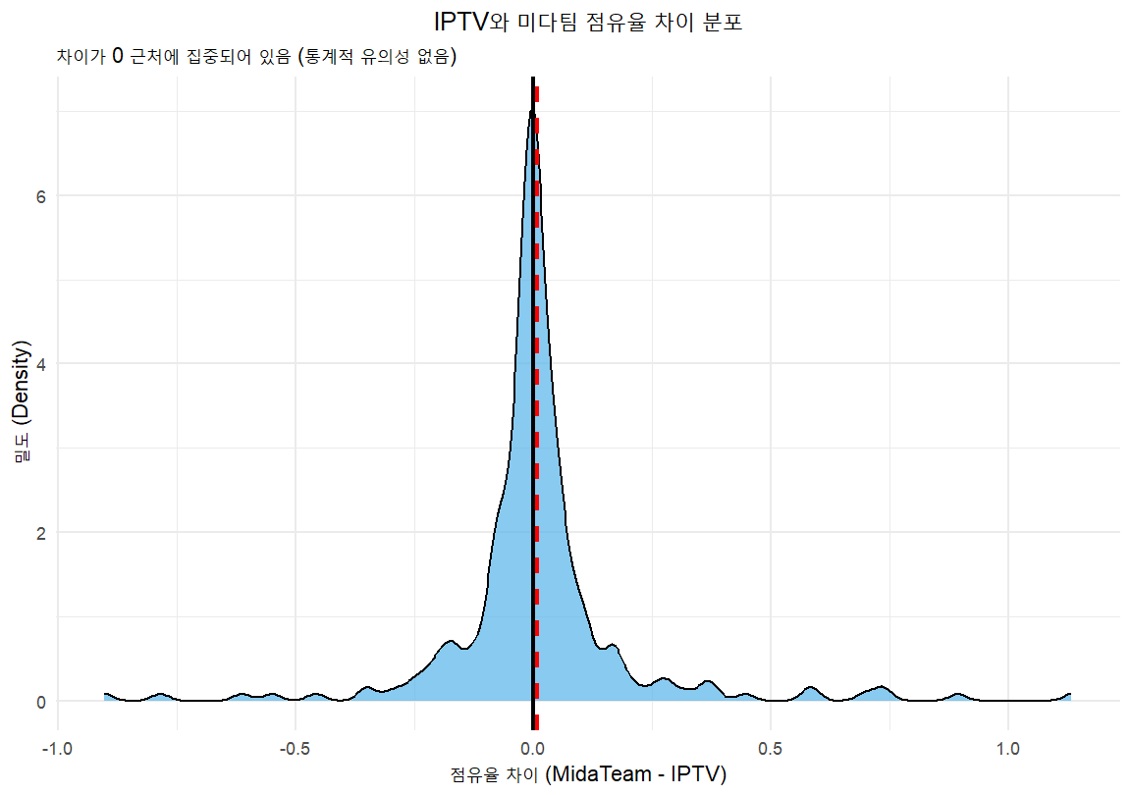
대응짝 표본 검정 결과 |  |  |  |  | Wilcoxon 검정 결과 |  |  |  |  | Shapiro 검정 결과
1. 귀무가설 (Null Hypothesis, H0)
두 그룹의 평균 점유율 차이는 0과 같다 (즉, 두 평균은 통계적으로 유의미한 차이가 없다).
H0: 평균(MidaTeam) - 평균(IPTV) = 0
2. 대립가설 (Alternative Hypothesis, Ha)
두 그룹의 평균 점유율 차이는 0과 같지 않다 (즉, 두 평균은 통계적으로 유의미한 차이가 있다).
Ha: 평균(MidaTeam) - 평균(IPTV) ≠ 0
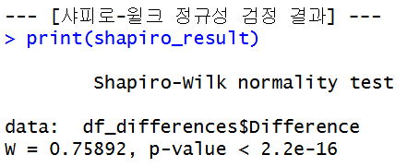

 | 지표 | 값 | 기준 (0.05) | 해석 |  | 지표 | 값 | 통계적 기준 (α=0.05) | 해석 | 지표 | 값 | 통계적 기준 (α=0.05) | 해석
 | p-value (유의확률) | 0.4403 | P>0.05 | 유의미한 차이가 없다 |  | p-value (유의확률) | 0.9857 | P > 0.05 | 두 집단 간 유의미한 차이가 없다. | p-value (유의확률) | < 2.2e-16 | P < 0.05 | 데이터는 정규분포를 따르지 않는다.
 | mean difference (평균 차이) | 0.00944 | 양수 (+) | 미다팀 점유율이 IPTV 점유율보다 평균적으로 높다 |  | V (검정 통계량) | 16171 | - | - | W (검정 통계량) | 0.75892 | - | -
 | t-statistic (t값) | 0.77289 | - | -

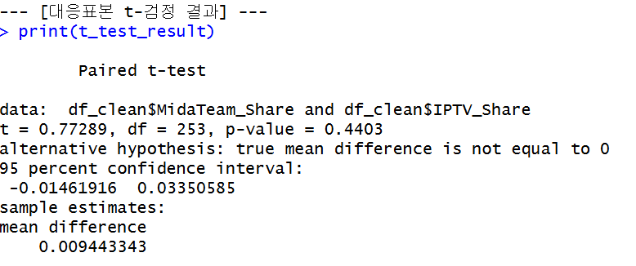
 |  |  |  |  |  |  | 결론
대응표본 t-검정과 윌콕슨 부호 순위 검정을 종합한 결과, IPTV 채널의 점유율과 미다팀 채널의 점유율 사이에는 통계적으로 유의미한 차이가 없는 것으로 확인되었습니다.
1. 통계적 유의성 결론
두 독립적인 검정 방법의 결과를 통해 다음과 같은 결론에 도달했습니다.
대응표본 t-검정 결과 P = 0.4403: 평균 점유율을 비교한 결과, 유의수준 0.05보다 P-value가 높게 나타나 두 채널 그룹의 평균 점유율 차이는 우연에 의한 것으로 간주됩니다.
윌콕슨 부호 순위 검정 결과 P = 0.9857: 비모수적 방법으로도 유의미한 차이가 전혀 발견되지 않았습니다. 이 검정은 데이터가 정규분포를 따르지 않는다는 전제 하에 가장 신뢰할 수 있는 결과입니다.
종합: 두 데이터셋은 통계적으로 동일한 모집단에서 나왔다고 해석되며, 이는 두 채널 그룹의 시장 점유율 특성이 본질적으로 다르지 않다는 것을 의미합니다.
2. 점유율 방향성 및 규모
평균 차이는 +0.0094로 매우 미세하게 나타났으며, 이 근소한 차이는 통계적 유의성이 없으므로 무시할 수 있는 수준입니다.
3. 최종 요약
IPTV 채널과 미다팀 채널의 점유율 데이터를 비교했을 때, 두 채널 그룹의 시장 점유율은 통계적으로 구별할 수 없을 만큼 유사합니다. 따라서, 분석 대상 채널들의 점유율 특성은 동일하다고 최종 결론을 내릴 수 있습니다.

Result2
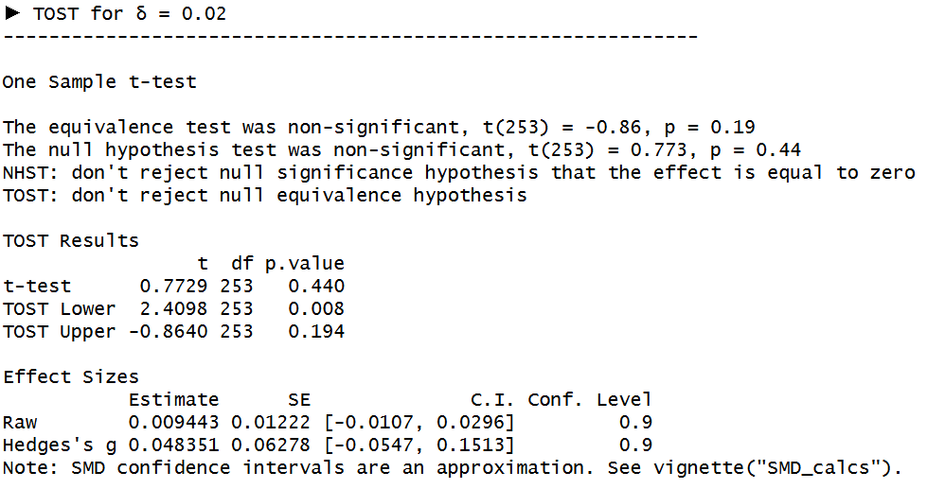
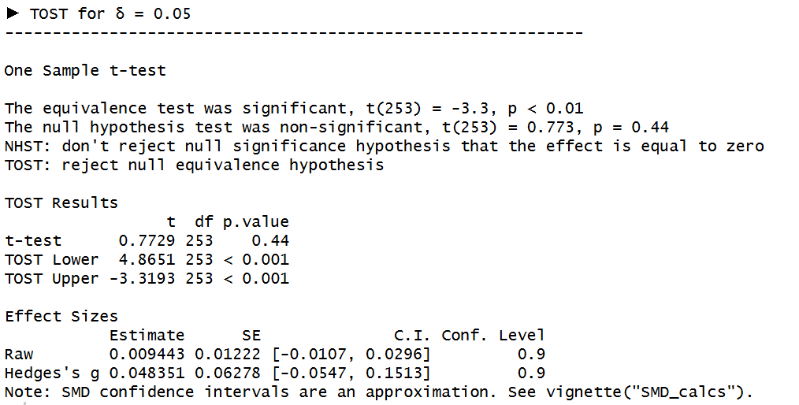
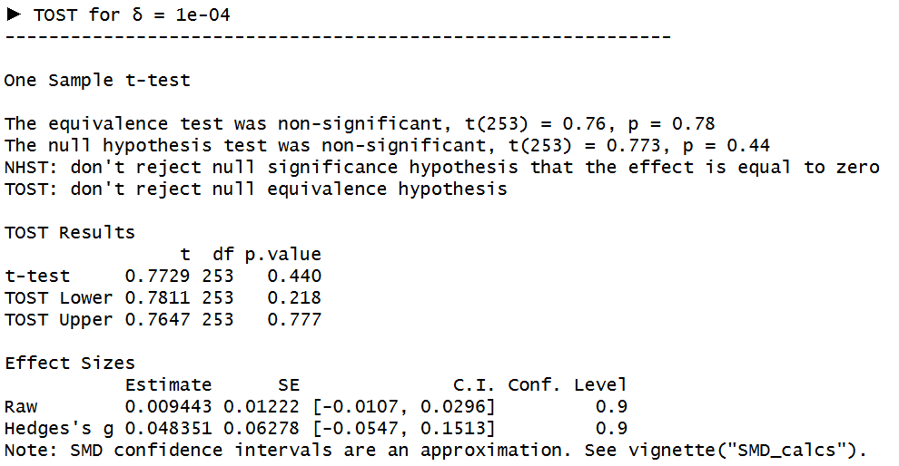
TOST 동등성 검정 결과 (δ = 0.01, 0.0005, 0.0001, 0.00005) |  |  |  |  | GLOBAL 검정 결과
1. 귀무가설 (Null Hypothesis, H₀)
평균 점유율 차이는 동등성 범위 δ 밖에 있다. 즉, 두 값은 동등하지 않다.
H₀: |평균 차이 μ| ≥ δ
2. 대립가설 (Alternative Hypothesis, H₁)
평균 점유율 차이는 동등성 범위 δ 안에 있다. 즉, 두 값은 동등하다.
H₁: |평균 차이 μ| < δ
 | Delta | Lower p-value | Upper p-value | Equivalence
 | 0.01 | 0.056 | 0.482 | X
 | 0.02 | 0.008 | 0.194 | X
1. 귀무가설 (Null Hypothesis, H₀)
전체 Pairwise 차이들의 분포가 0을 기준으로 대칭이며, 미다팀 – IPTV 차이는 구조적으로 유의한 패턴이 없다. 즉, 관측된 차이들은 단순한 랜덤한 변동일 뿐이다.
H0: xi는 0 주변에서 랜덤하게 발생하며, 구조적 차이가 없다.
2. 대립가설 (Alternative Hypothesis, H₁)
전체 Pairwise 차이들의 분포가 0과 구조적으로 다르다. 즉, 평균 외에도 특정 방향성, 왜곡, 큰 편차 등 패턴이 존재한다.
H1: xi는 0 주변에서 랜덤하지 않고, 구조적 차이가 존재한다.
 | 0.05 | <0.001 | <0.001 | O
 | 0.0001 | 0.218 | 0.777 | X
두 점유율은 차이가 매우 작지만, 엄격한 동등성 기준
(δ ≤ 0.02)에서는 동등하다고 보기는 어렵다. 다만 δ = 0.05 수준의 실질적 허용오차를 적용할 경우 동등하다고 볼 수 있다.

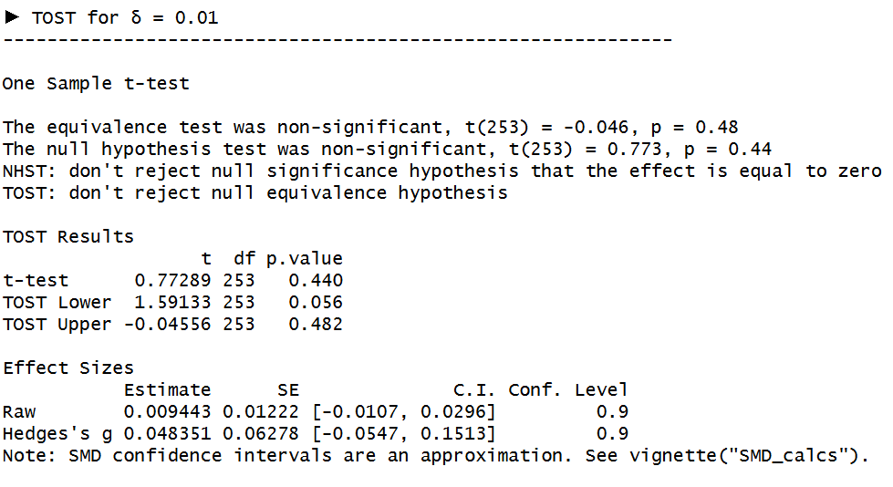

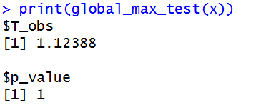
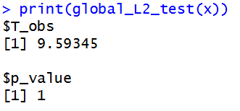
 |  |  |  |  |  | 검정 종류 | 통계량 T_obs | p-value | 유의성 (α=0.05) | 결론
 |  |  |  |  |  | Max-Deviation Test (T∞) | 1.12388 | 1 | p>0.05 | 구조적 차이 없음
 |  |  |  |  |  | L2 Global Test | 9.59345 | 1 | p>0.05 | 구조적 차이 없음
두 Global permutation test(T∞, L2) 모두 p-value = 1로 유의하지 않다.
이는 Pairwise 차이들의 전체 분포가 0 기준에서 벗어난 구조적 패턴을
보이지 않는다는 의미이다.
즉, 평균 차이가 존재하더라도(약 +0.009 정도),
전체적인 분포 형태는 “0 주변의 랜덤 변동”과 구분되지 않는다.
따라서 Global 관점에서는 MidaTeam과 IPTV의 차이가
특정 방향성이나 구조적 불균형을 가진다고 보기 어렵다.

